ケース2
case1

枠に内容を入力する

「追加」ボタンを押下する

入力した内容をDBに登録した

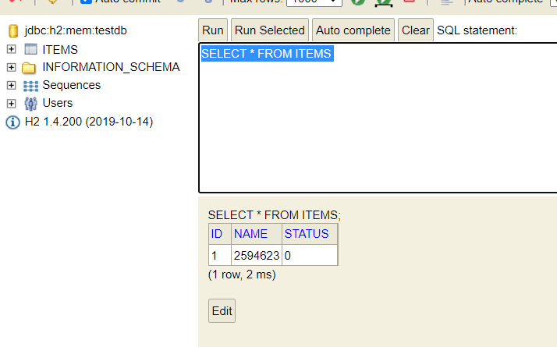

注意！數據庫名稱也要放進去

全1件に変更された

データを入力しない場合、追加ボタンを押下する

入力データは64枠が超えた場合

todoボタンを押下した

